申込書（記載例）
記載例
令和８年度 山口県文化財磨き上げ事業申込書

 | 申込日 |  |  | 令和８年○月○日
 | 応募者名称 |  |  | 一般社団法人○○市観光協会
 | 住所 |  |  | 〒〇〇〇－〇〇〇〇 山口県〇〇市▲－▲▲
 | 代表者職名・氏名 |  |  | 会長 山口 太郎
 | 連絡担当者氏名 |  |  | 鈴木 一郎
 | 電話番号 |  |  | 083-abc-abc
 | ＦＡＸ番号 |  |  | 083-abc-abc
 | E-mail |  |  | bunka@bunka
 | 関係者 ※応募に際し、事前に、連携等について相談している関係者・関係団体等があれば、本欄に記載して ください。
 | ①個人名・企業・団体名 |  |  | ○○市観光振興課 | ①住所 |  |  | 山口県○○市▲－▲○
 | ②個人名・企業・団体名 |  |  |  | ②住所
 | ③個人名・企業・団体名 |  |  |  | ③住所
 | 文化財所有者 ※文化財所有者以外の方が応募される場合は、本事業の対象となるすべての文化財所有者 の同意を得て、本欄に記載してください。
 | ①個人名・企業・団体名 |  |  | 文化 太郎 | ①住所 |  |  | 山口県○○市▲－▲▲ |  |  | ①同意 | 有
 | ②個人名・企業・団体名 |  |  | 田中 太郎 | ②住所 |  |  | 山口県○○市▲－○○ |  |  | ②同意 | 有
 | ③個人名・企業・団体名 |  |  | 公益財団法人■家住宅保存会 | ③住所 |  |  | 山口県○○市▲－○□ |  |  | ③同意 | 有
 | 活用したい文化財 名称 |  |  | ▲神社 |  | ●寺 |  |  |  | ■家住宅
 | 所有者 |  |  | 文化 太郎 |  | 田中 太郎 |  |  |  | 公益財団法人■家住宅保存会
 | 所在地 |  |  | 山口県○○市〇〇－● |  | 山口県○○市▲－〇〇 |  |  |  | 山口県〇〇市▲－〇□
 | 活用したい文化財の特徴
 | （文化財と地域との関係性・背景・歴史・・・など） （例１）○○家住宅は今から○○年前に建てられたと伝わる。近年は、年に数回祭りやイベントを開催するなど、地域住民にも親しまれている。 （例２）伝統芸能○○は〇月に○○〇で開催しており、約○○年頃に、○○を祈念するために始まったと伝わる。近年は、地域住民だけでなく、一般からも伝統芸能○○への参加要望が多数寄せられるため、地域を超えて広く参加者を募集し、大々的に実施している。 （例３）○○神社が所有する○○絵巻は、○○神社の創建の歴史を記したもので、○○市の指定文化財となっている。○○神社宝物館で毎年〇月に一般公開している。 （例４）○○寺の秘仏である○○像は、○○年に○○が造ったという寺伝があり、秘仏のため○○年に１度の公開となっているが、公開時には、○○地域のみならず、県内外から観覧者が訪れる。

 | 検討している文化財の活用方法（該当するものにチェック、複数も可）
 |  | □体験 ☑飲食 ☑宿泊 □伝統文化 □イベント □その他( )

 | 活用方法の詳細（現時点での想定があれば記入してください。）
 | （例１）○○家住宅は○○年前まで所有者が居住していたが、所有者が仕事で県外に行ったため、現在は空き家となっている。この度、所有者と相談し、所有者の同意のもと、本事業で活用方法について、具体的に検討したい。○○家住宅の○○という特徴を活かし、○○や○○に活用できるのではないかと考えている。 （例２）伝統芸能○○は地域を代表する芸能として親しまれてきたが、公開が○○年に１度としてきたため、後継者不足が問題となっている。そこで、伝統芸能○○保存会、○○観光協会と相談し、○○祭りや毎月行われる○○でも公演し、キッチンカーを呼ぶなど、地域の賑わいづくりにも貢献できるのではないかと考えている。 （例３）○○神社○○は○○神社宝物館で展示公開しているが、一般客にはあまり知られていない。そこで、○○と連携し、○○にも展示してもらい、専門学芸員によるナイトツアー等を実施することで、○○神社及び○○の活性化に取り組んでいきたいと考えている。その他の活用についても専門家のアドバイスをもとに積極的に検討し、実施していきたい。 （例４）○○寺の〇〇像は○○寺が山奥にあるという立地条件から○○という課題がある。本事業を活用し、○○寺で宿坊体験や写経体験等を行う中で、○○像についても住職が説明し、地域や観光客にも○○寺や○○像を知ってもらいファンになってもらうことができないかと考えている。

 | やりたいことをイメージできるような図や写真があれば添付ください。
 | 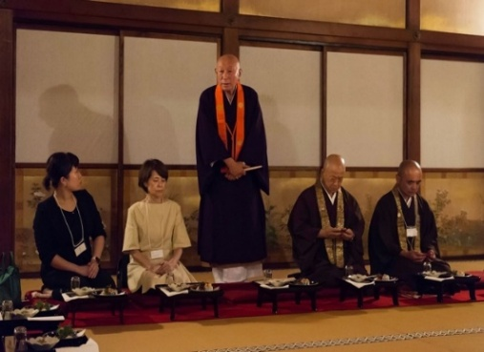 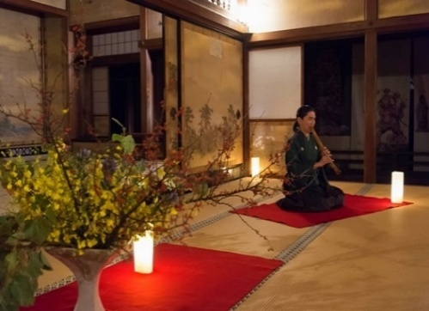 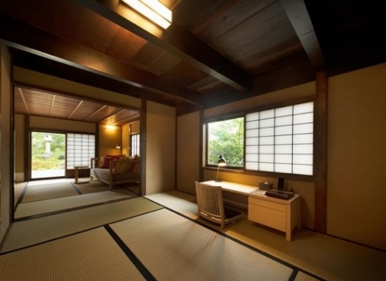 （例）仁和寺での宿泊、和文化体験

 | 申し込みを行った動機、思い
 | （例１）○○家住宅は○○年前から空き家となっており、また○○家住宅のある○○地域も高齢化が進行している。県外で居住する○○家住宅の所有者は先祖が代々伝えてきたこの建物を地域のシンボルとして活用することを望んでおり、県事業を活用し、所有者とともに○○家住宅を一般公開し、地域のシンボルとして地域活性化に取り組んでいきたい。 （例２）伝統芸能○○は〇〇時代までは地域を代表する芸能であったが、少子高齢化、コロナウイルス感染症の影響で公開の危機が減少しており、存続の危機に瀕している。県事業を活用し、公開の機会を増やすことで、伝統芸能について知ってもらい、興味を持ってもらうことで、次世代の担い手を育成していくことができないかと考え、応募した。 （例３）○○神社○○は宝物館で展示しているが、一般にはあまり知られていない。県事業で○○神社の活用、巫女体験や○○体験を行う中で、文化財○○についても活用していきたい。 （例４）○○寺は少子高齢化で、檀家が減少し、存続の危機に瀕しており、文化財である○○像の保存継承が大きな課題となっている。具体的な活用方法は思い浮かばないが、○○像は地域の宝として大切にされてきたものであり、県事業を活用し、専門家に相談しながら、○○像を何とか保存していきたいと考え、応募した。今回、○○寺では文化財○○像のイメージが悪くならないような活用方法であれば、どんなことにでも挑戦していきたいと考えている(活用に制限や制約はない)。

 | 事業を実施していくために応募者が用意する費用 |  |  |  |  |  | △△ |  |  |  |  |  | 円

 | 事業の実施に必要な資金

 | ※やりたい事業が明確で必要な費用がわかっている場合のみ記載。金額は概算で可。未記入でも可。
 | 項目 |  |  |  |  |  | 金額 |  | 調達の方法
 | 必要な資金 |  | 体験プログラム（ﾃｽﾄﾏｰｹﾃｨﾝｸﾞ含む） |  |  |  | △△円

 |  |  | チラシ作成費 |  |  |  | 〇〇円

 |  |  | ホームページ改修費 |  |  |  | ○□円 |  | 自己資金

 |  |  | 小計 |  |  |  | 円

 | 活用する文化財の写真（活用したい文化財が建築物でない場合、その文化財が置いてある建物の外観写真も添付ください。）
 | 写真１

 | 写真２

 | 活用する文化財の写真（活用したい文化財が建築物でない場合、その文化財が置いてある建物の外観写真も添付ください。）
 | 写真３

 | 写真４

 | 以下の内容について了承いただける場合は、□に✓してください。（了承いただける場合のみ応募可能です）
 | ☑ | 県委託事業者が実施するコンサルティング等の状況を、県又は県委託事業者から、地元市町の文化財担当課や観光担当課等へ情報提供することについて、了承します。
 | ☑ | 選定された支援対象者名や、支援対象者への具体的な支援内容、立ち上げた造成コンテンツの内容等について、県ホームページ等で公開する場合があることについて、了承します。

